Накладная-№3
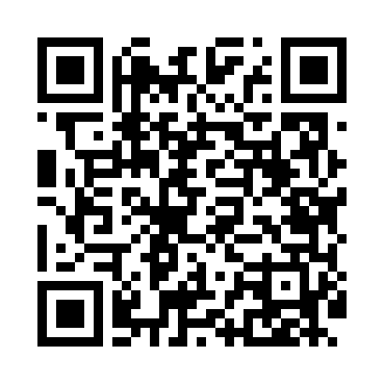
Номер товарно-транспортной накладной: |  |  | Торговый представитель: Amriyev Muhammad
Поставщик: Toshkent falcon fly 2 |  |  | Телефон торгового представителя: +998972880505
Дата отгрузки: 29.10.2025 |  |  | Контрагент: """" Klient
Дата консигнации: |  |  | Адрес:
Доставщик: |  |  | Телефон:
Телефон доставщика:
Время заказа: 29.10.2025 13:00:12
№ | Штрих-код | Название товаров (работ,услуг) | Количество | Количество в кейсе | Цена | Сумма
 |  |  | 53 |  |  | 117.9
1 | 6665202057104 | Косушка Керамические CZT18-16 5"bowl 12.5*12. 5*6cm Porcelain 349g XP-13-17 | 6 | 6 шт. | 1.60 | 9.60
2 | 6665202057081 | Тарелка керамические CZT18-14 8"dessert plate 20*20*2cm Porcelain 398g XP-13-14 | 6 | 6 шт. | 2.50 | 15
3 | 6665202058958 | Тарелка керамические B24-D3323 CZT18-117 XP-1 3-112 | 2 | 2 шт. | 2.20 | 4.40
4 | 6665202058637 | Керамикали ликобча CZT18-85 10"bowl24.8*13.1* 8.5cmPorcelain464g XP-13-26 | 2 | 2 шт. | 3.10 | 6.20
5 | 6665202080874 | Тарелка керамические CZT18-144 9.5''Triangle plate 15*15*5.5cm Porcelain XP-13-30 | 6 | 6 шт. | 1.70 | 10.20
6 | 6665202057807 | Тарелка керамические CZT18-01 10"dinner plate 26*26*2cm Porcelain 869g XP-13-21 | 2 | 2 шт. | 3.50 | 7
7 | 6665202057821 | Тарелка керамические CZT18-03 8"dinner plate 20.3*20.3*2cm Porcelain 534g XP-13-20 | 2 | 2 шт. | 2.20 | 4.40
8 | 6665202058903 | Тарелка керамические B24-D3323 CZT18-112 XP-1 3-111 | 6 | 6 шт. | 1.90 | 11.40
9 | 6665202058231 | Тарелка керамические CZT18-44 11.5bakeware 30 *16*4.5cm Porcelain 604g XP-13-19 | 1 | 1 шт. | 3.50 | 3.50
10 | 6665202080898 | Тарелка керамические CZT18-146 10''Triangle p late 20*20*6cm Porcelain XP-13-29 | 6 | 6 шт. | 2.50 | 15
11 | 6665202058460 | Керамическая Сольница CZT18-67 salt cellar 3. 5*7cm Porcelain 64g XP-13-39 | 1 | 1 шт. | 1.30 | 1.30
12 | 6665202058484 | Керамическая соусница CZT18-70 5"milk pot 265 ml 12.5*8.3*8.4cm Porcelain 222g XP-13-27 | 6 | 6 шт. | 1.50 | 9
13 | 6665202080904 | Керамический чайник CZT18-147 "Tea pot 850ml 21*13*10cm Porcelain" XP-13-31 | 1 | 1 шт. | 4.50 | 4.50
14 | 6665202058668 | Керамикали идиш CZT18-88 9"plate22.5*4.5cm Po rcelain 523g XP-13-38 | 2 | 2 шт. | 2.40 | 4.80
15 | 6665202057890 | Керамикали ликоб B24-D3323 CZT18-10 XP-13-120 | 2 | 2 шт. | 3.10 | 6.20
16 | 6900000140673 | Складная пластиковая корзина для белья в боль шой каропке 40 шт DB-140-67 | 2 | 2 шт. | 2.70 | 5.40
Итого: 117.9$|->UZS: 1,473,750.00

